5 Fuerzas
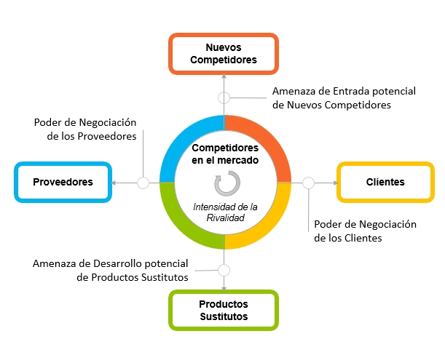
5 FUERZAS DE PORTER

Gráfico
 | DASHBOARD 5 FUERZAS DE PORTER
Gráfico de Barras
Diagrama Radar

N° | FUERZA | RESULTADO
F1 | Rivalidad de los competidores | 29.0
F2 | Amenaza de nuevos competidores | 21.0
F3 | Amenaza de productos sustitutos | 11.0
F4 | Poder de negociación de los proveedores | 30.0
F5 | Poder de negociación de los clientes | 26.0

